11508-研討會
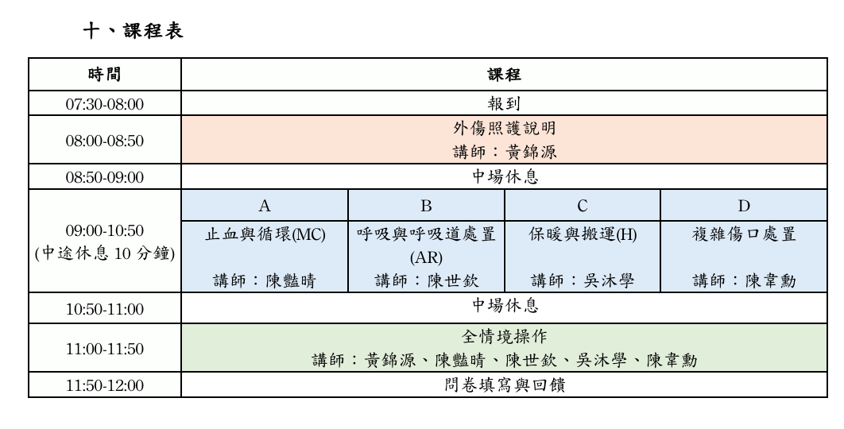
醫事人員繼續教育積分管理系統
團體類活動申請表
NO | 舉辦日期/時間 | 申請單位 | 地點 | 承 辦 人 / 電話 | 課程名稱 | 課程資料 | 結果
1 | 2026/09/23 08:00 2026/09/23 11:50 | 台灣急診醫學會 | 臺北市中正區100台北巿中正區忠孝西路一段50號12樓之35 | 吳愛梅/02-23719817#16 | 「115年度醫療整備計畫」民防醫護團隊訓練課程 | 如附件一 | 品質4

附件一：9/23「115年度醫療整備計畫」民防醫護團隊訓練課程

